상품제안서
아이리버 냉각 터보 핸디팬 C10 | 상품코드: S46992

 |  |  |  |  |  |  | 02-713-8555 | www.synergygift.co.kr
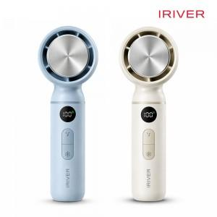

【상세/제작정보】 | -<span style="font-size: 12pt;"> 쿨링패드 냉각 기술 탑재</span><div><span style="font-size: 12pt;">&nbsp;- 시원한 냉각마사지 + 강력한 터보 바람&nbsp;</span></div><div><span style="font-size: 12pt;">&nbsp;- 대용량 3000mAh 배터리 내장&nbsp;</span></div><div><span style="font-size: 12pt;">&nbsp;- LCD창을 통해 배터리 잔량 및 풍속 표시</span></div><div><span style="font-size: 12pt;">&nbsp;- 조용하고 강력한 BLDC모터 장착</span></div><div><span style="font-size: 12pt;">&nbsp;- 1~5단계 풍속 &amp; 세부 100단계 강약 조절&nbsp;</span></div><div><span style="font-size: 12pt;">&nbsp;- 컴팩트 한 사이즈로 외출 시 부담 없이 휴대 가능</span></div>

【인쇄/포장옵션】 | 레이저 / 포장지포장

【공급단가】 | 수량 | 30~ | 100~ | 500~ | 1,000~ | 2,000~
*VAT별도 | 단가 | 17,800원 | 16,700원 | 15,700원 | 15,400원 | 15,300원

【상품 URL】 | https://www.synergygift.co.kr:443/src/goods_detail.php?gdno=46992

